Taul1
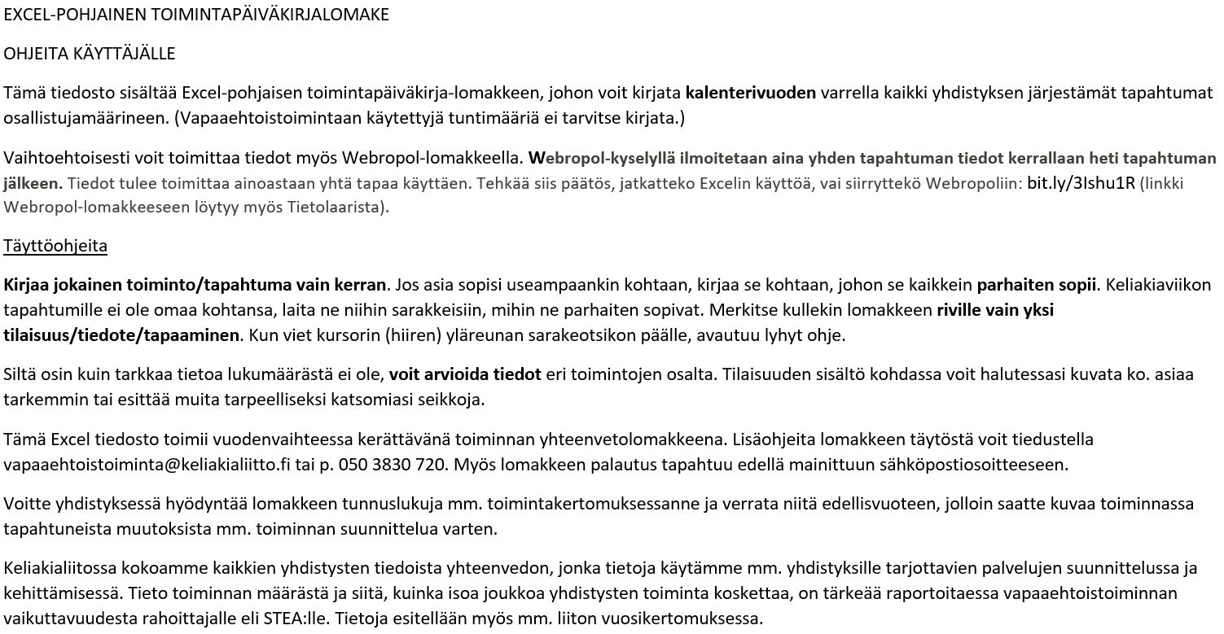

Toimintapäiväkirja | vuosi

 | keliakiayhdistys

PVM | TILAISUUDEN/TIEDOTTEEN/TAPAAMISEN SISÄLTÖ | HALLINTO/ KOKOUKSET Osallistujia | TILAISUUDET JÄSENILLE JA MUILLE Osallistujia | LASTEN- JA NUORTEN- TOIMINTA Osallistujia | KOULUTUS- JA KURSSITOIMINTA Osallistujia | YLEISET YLEISÖTILAISUUDET Kävijät/ osallistujat | VERTAISTUKI-HENKILÖTOIMINTA Neuvontakerrat | VAIKUTTAMIS- JA EDUNVALVONTATOIMINTA Kontaktoitujen hlöiden lkm | MUU TOIMINTA Osallistujia | LISÄTIETOJA

Jos tarvitset lisää rivejä, tee lisäykset tämän rivin yläpuolelle
Osallistujia/kävijöitä/tiedotteita yhteensä |  | 0 | 0 | 0 | 0 | 0 | 0 | 0 | 0
Tilaisuuksia/tiedotuskertoja yhteensä |  | 0 | 0 | 0 | 0 | 0 | 0 | 0 | 0

 | Yhdistyksessä aktiivisesti toimivien vapaaehtoisten lukumäärä |  | henkilöä
 | Toiminnan järjestämiseen lisäksi tarvittaessa osallistuvien vapaaehtoisten lukumäärä |  | henkilöä
 | Yhdistyksen Facebook-sivujen tykkääjämäärä |  | kpl

